Sheet1
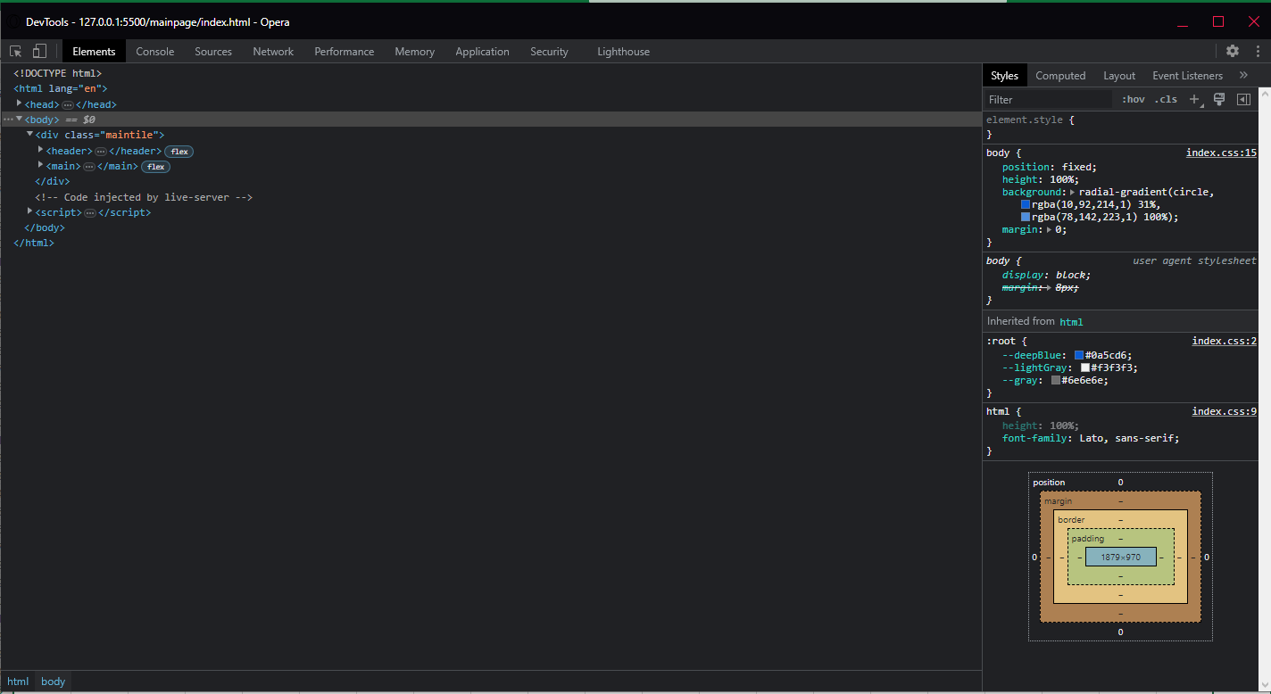
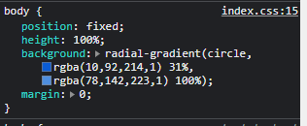
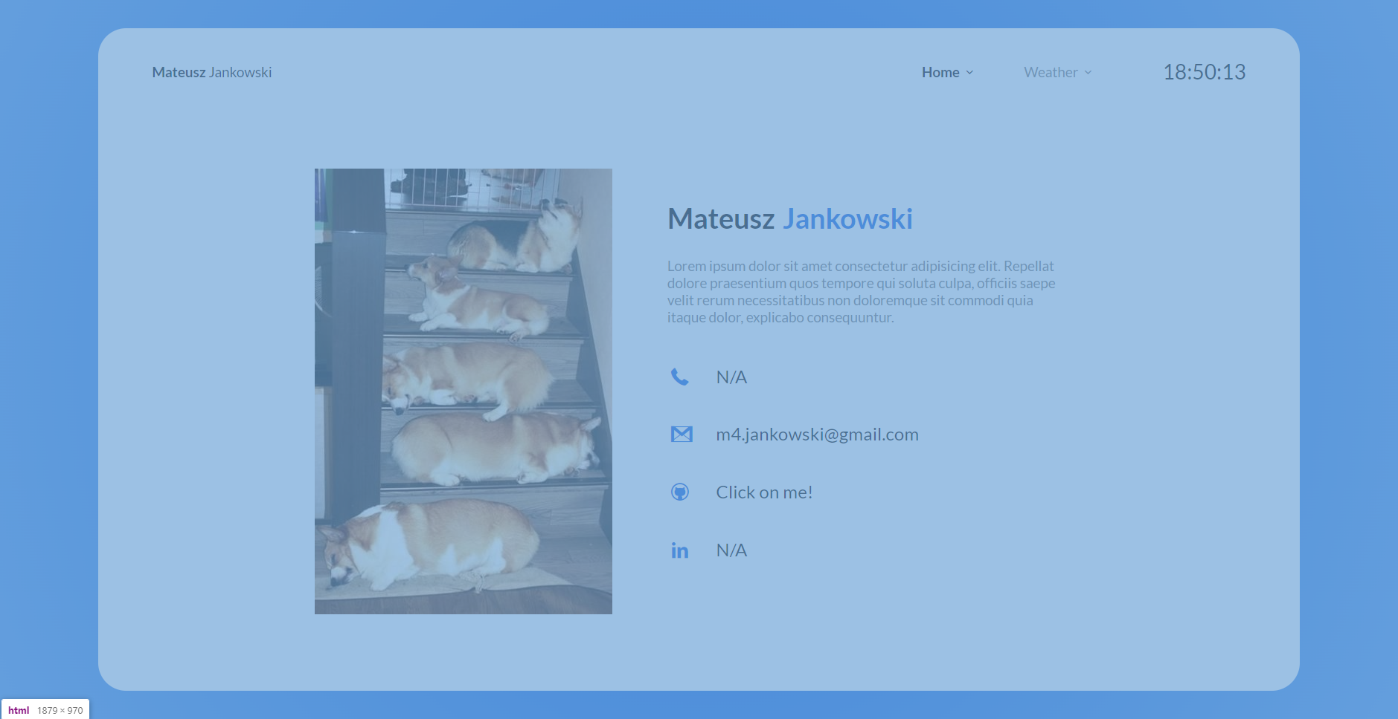
Numer | 1
Wykonawca testu | Mateusz Jankowski
Data wykonania
Rodzaj testu | Test interfejsu
Nazwa testu | Test sprawdzający kolor tła
Priorytet | Niski
Podstawa testu | Wymagania klienta
Opis | Klient chce aby tło strony internetowej było w kolorze rozjaśniającego się niebieskiego gradientu. Tło te ma być takie same na każdym interfejsie.

Oczekiwany rezultat | Jasnoniebieskie [rgb(10,92,214)] tło z rozjaśniającym gradientem od środka strony [od rgba(10,92,214) 31%, do rgba(78,142,223) 100%].

Otrzymany rezultat | Zgodny z oczekiwanymi rezultatami.

Załączniki | Zrzuty ekranu

